铜梁区安居镇石马村花椒烘房建设项目
铜梁区衔接资金项目绩效评价及考核指标评分表-铜梁区安居镇石马村花椒烘房建设项目
序号 | 一级指标 | 二级指标 | 分值 | 指标释义 | 评价标准 | 数据来源 | 得分 | 需收集的资料 | 已提供资料 | 差资料 | 扣分项 | 情况说明
1 | 资金管理（5分） | 财政衔接资金安排情况 | 2 | 评价是否落实《重庆市财政局等6部门关于加强财政衔接推进乡村振兴补助资金使用管理的实施意见》（渝财农〔2022〕73号）、《重庆市铜梁区财政衔接推进乡村振兴补助资金管理实施细则》（铜财〔2021〕431号）等相关政策性文件规定财政支持原则。 | 资金使用方向符合文件规定（2分）。 | 项目及资金计划文件、项目具体实施情况等。 | 2 | 1、区财政资金计划文件；2、区业务主管部门资金文件；3、项目实施方案 | 1-1铜财[2021]646号、1-2铜乡振[2021]37号、1-3
2 |  | 资金分解下达进度 | 3 | 评价区级业务主管部门分解下达当年资金及次年提前批资金进度情况。 | 区财政局下达资金文件时间到区级业务主管部门下达项目及资金计划文件时间间隔≤30日（3分）。 | 财政下达资金文件、区级业务主管部门下达项目及资金计划文件、防返贫监测信息系统、预算一体化系统等。 | 3 | 1、区财政给业务部门的资金文件；2、业务部门给乡镇街道的分解文件；两个文件对比时间差 | 铜财[2021]646号文时间2021-12-9，铜乡振[2021]37号文时间2021年12月28日
3 | 项目管理（55分） | 项目库建设管理情况 | 5 | 评价落实《铜梁区巩固拓展脱贫攻坚成果和衔接乡村振兴项目库建设管理实施细则》（铜乡振〔2021〕7号）落实情况。根据抽查情况赋分。 | 1、项目入库及时充分、程序规范、内容完整（3分）； 2、入库项目具备实施条件（2分）； 3、衔接资金用于项目库之外的项目（-5分） | 防返贫监测信息系统、自评材料、入库申报纪要、入库会议纪要、入库公示公告、项目实施方案、抽查情况等。 | 5 | 1、入库审核表；2、防返贫监测信息系统；3、入库会议纪要；4、入库公示公告；5、转账凭证； | 3-3，3-4，3-5
4 |  | 项目绩效管理情况 | 10 | 评价具体项目实施方案明确绩效目标情况、开展跟踪监督绩效监控情况、事后评价情况等。根据抽查情况赋分。 | 1、及时制定绩效目标、审核绩效目标（2分）； 2、开展绩效监控不少于1次（2分）； 3、对绩效目标偏离项目采取纠偏措施（2分）； 4、项目实施完毕后立即开展绩效自评，并形成绩效自评报告及绩效自评表（2分）； 5、项目绩效是否达到预期（2分）。 | 绩效目标表、绩效监控表、绩效自评表、绩效自评报告、开展绩效监控相关记录、抽查情况等。 | 10 | 1、绩效目标申报表；2、绩效监控表；3、绩效自评报告 | 4-1，4-2，4-3
5 |  | 项目建设管理情况 | 6 | 评价有序推进项目前期工作、组织实施、项目验收、资料报送等情况。根据抽查情况赋分。 | 1.项目实施方法存在变更是否按规定报批;(1分) 2.是否定期对项目实施情况进行监督检查，对检查中发现的问题进行整改:(2分) 3.是否按照项目实施节点按时提交项目报账资料;(1分) 4.日常管理资料是否及时归档整理;(1分)5.项目完工后是否在规定时间内进行验收。 (1分 ) | 资金支出进度表、相关佐证资料、抽查情况等。 | 6 | 1、变更文件制度、变更批复；2、监督检查表及整改资料；3、报账单；4、村级验收、镇级验收、区级验收；5、文件盒里有目录 | 5-2，5-4
6 |  | 预算执行率情况 | 12 | 评价有序推进项目工作和资金支付情况。根据抽查情况赋分。 | 主要通过支出进度评价有序推进项目工作和资金支付情况，于7月末10月中旬定期调度。 1.7月末支出进度评分4分。资金支出进度达到全区平均进度或者序时进度的，得满分;未达到的按照与序时进度的比例扣分; 2.10月中旬支出进度评分4分。资金支出进度达到全区平均进度或者序时进度的，得满分;未达到的按照与序时进度的比例扣分; 3.10月底的资金预算执行率达到100%,得4分，没达到不得分:11月中旬资金预算执行率达到100%,得3分，没达到不得分:12月中旬的资金预算执行率达到100%.得2分，没达到不得分:12月中旬及以后预算执行率达到100%，得1分，没达到不得分;12月底预算执行率未达到100%，扣12分。 | 防返贫监测信息系统财政拨款情况、抽查情况等。 | 11 | 1、收支明细表：付款时间、付款金额；2、记账凭证及其附件 | 6-1 |  | 尾款于2022年11月中旬支付，扣1分 |  | 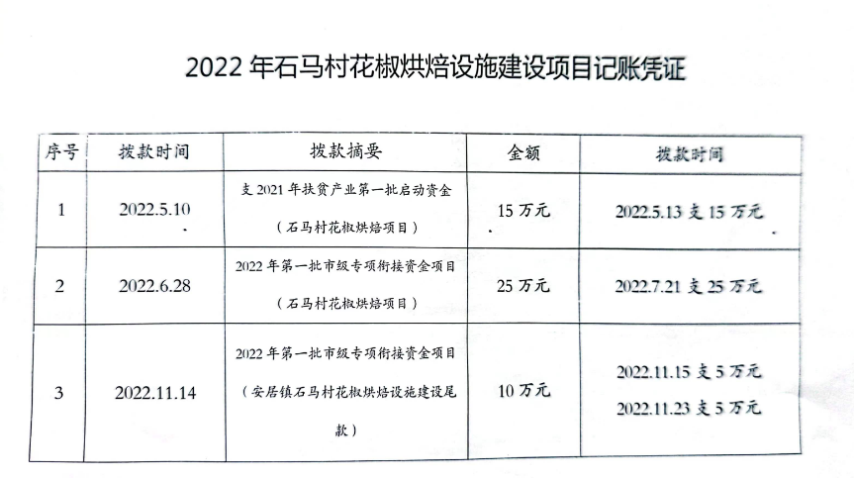
7 |  | 跟踪督促及发现问题整改情况 | 8 | 评价定期开展监督检查情况、发现问题整改情况。根据未处理问题比例扣减。根据抽查情况赋分。 | 1.定期开展项目实施和资金支出进度等跟踪督促情况，落实到位的得2分，未完全落实到位的酌情扣分: 2.跟踪督促及各类检查发现问题整改到位情况，满分5分，根据未整改问题比例扣减; 3.全国12317防止返贫监测和乡村振兴咨询服务平台(简称12317平台)反馈问题处理情况，满分1分 | 自评报告，各类监督检查记录或报告，12317平台，抽查情况等。 | 8 | 检查记录或检查报告，有问题，则需要提供整改资料 | 检查表（5-2）
8 |  | 账务处理及档案管理等情况 | 5 | 评价账务处理，资产转固，收益管理、档案管理等情况。根据抽查情况赋分。 | 1.财务处理是否规范，原始凭证是否齐全，建成资产是否及时转固，收益管理是否合规;(4分) 2.档案管理是否完整、合规、真实。 (1分) | 中标通知书、合同，发票，转账凭证、记账凭证、抽查情况等。 | 5 | 收支凭证及附件，含转固的凭证，收益的明细账
9 |  | 信息公开和公告公示制度落实情况 | 9 | 评价区级、镇级、村级落实《铜梁区财政街接推进乡村振兴补助资金项目公告公示实施办法》(铜委农办[2021]19号 )文件要求情况。根据抽查情况赋分。 | 分区级、镇级、村级进行评价。 1.抽查区级公示公开情况，满分3分，未完整公开酌情扣分: 2.抽查镇级公示公开情况，满分3分，未完整公开酌情扣分: 3.抽查村级公示公开情况，满分3分，未完整公开酌情扣分. | 防返贫监测信息系统，各级公示公开佐证资料，抽查情况等。 | 9 | 区级-有文件就公示；镇级、村级需提供公示栏的照片或公示的文件；公示的内容：项目公示 | 9-1
10 | 使用成效及通报情况(40分) | 资金使用效益 | 35 | 评价项目是否达到预期成效，后续管护是否存在问题等。根据抽查情况赋分。 | 评价内容包括抽查项目实际完成任务量是否达到绩效目标申报的任务量、衔接资金用途是否突破管理办法。产业类项目是否明确联农带农机制、是否优先覆盖防止返贫监测对象、往年项目是否持续有效运行等;基础设施类项目质量是否达到相应标准、后续管护是否存在问题等;“两不愁三保障”和饮水安全、兜底保障等成果巩固情况:其他项目是否实现预期目标。满分35分，根据抽查项目情况赋分。项目管理各环节，每存在一例不符合相关规定的，扣0.5分，扣完为止. | 自评材料，相关统计数据、佐证资料，抽查评价结果等。 | 34.5 | 1、自评报告；2、实施方案的成效是否完成，验收表； | 检查表（5-2）验收表（5-4） |  | 根据上面的扣分项，每一项扣0.5分
11 |  | 通报情况 | 5 | 评价日常表现情况. | 主要为区级业务主管部门、区财政局、市级检查等项目进度、资金进度、发现问题情况的通报或问题反馈。被通报或有问题反馈等情况，每发生一次，扣1分，满分5分，扣完为止。 | 通报文件、问题反馈文件等。 | 5 | 提供说明：包含通报情况、评价机制创新情况、材料真实性确认，如有，提供相关资料
12 | 加减分指标 | 加分项 | 5 | 评价机制创新情况。最高加5分。
13 |  | 扣分项 | 10 | 反映提供材料的真实性，有效性以及相关工作合法合规情况。(用于负面清单事项) | 考核材料、数据中存在虚假信息的，或经有关部门监督检查发现问题的，视情节严重程度扣1-10分。 | 各类督查、检查、抽查结果
得分合计 |  |  |  |  |  |  | 98.5
评价人员：徐孝兰 |  |  |  | 评价时间：2023-8-29 | 单位负责人： | 单位盖章：

